original
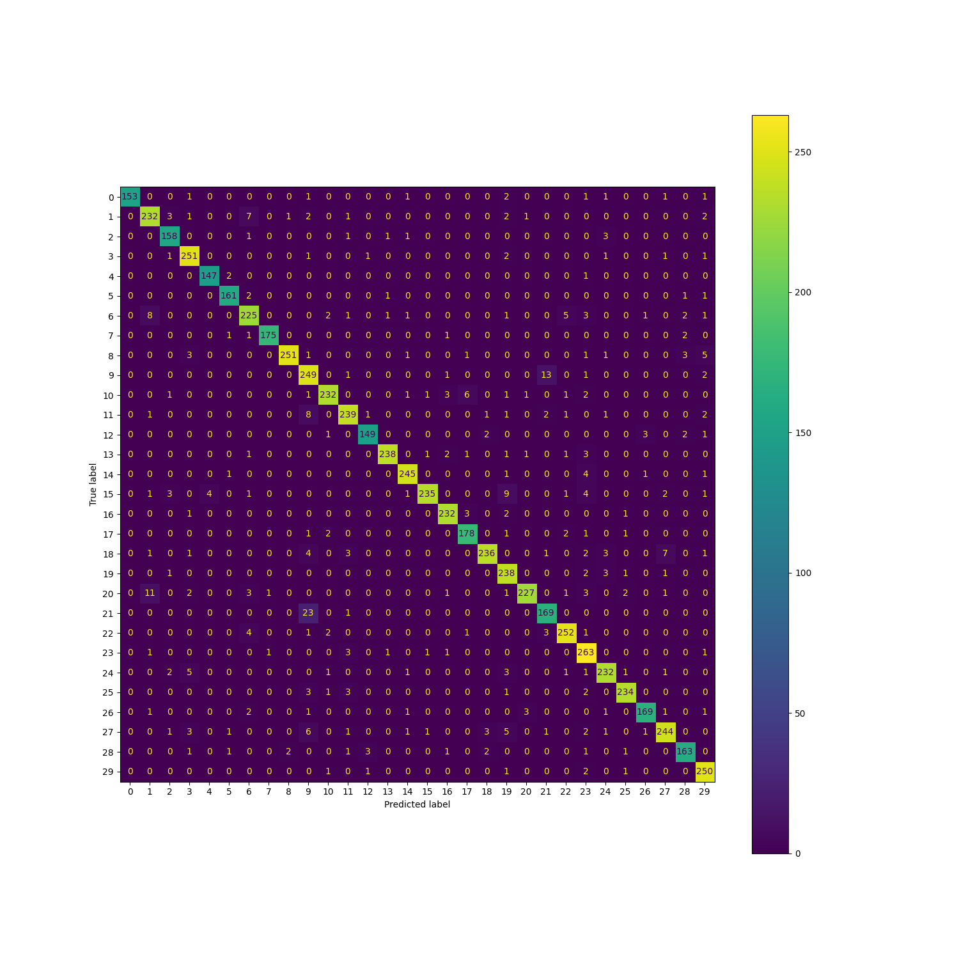
 | epoch1 | epoch2 | epoch3 | epoch | epoch | epoch
 | 85.4 | 90.5 | 89.4 | 92.4 | 93.9 | 94.0

classification report
precision recall f1-score support

0 1.00 0.94 0.97 162
1 0.91 0.92 0.91 252
2 0.93 0.96 0.94 165
3 0.93 0.97 0.95 259
4 0.97 0.98 0.98 150
5 0.96 0.97 0.97 166
6 0.91 0.90 0.90 251
7 0.99 0.97 0.98 180
8 0.99 0.94 0.96 267
9 0.82 0.93 0.88 267
10 0.96 0.93 0.94 250
11 0.94 0.93 0.93 257
12 0.96 0.94 0.95 158
13 0.98 0.96 0.97 249
14 0.96 0.97 0.97 253
15 0.98 0.90 0.94 262
16 0.96 0.97 0.96 239
17 0.94 0.96 0.95 186
18 0.97 0.91 0.94 259
19 0.88 0.97 0.92 246
20 0.97 0.90 0.93 253
21 0.89 0.88 0.88 193
22 0.95 0.95 0.95 264
23 0.88 0.97 0.92 272
24 0.94 0.94 0.94 248
25 0.97 0.96 0.96 244
26 0.97 0.94 0.95 180
27 0.94 0.90 0.92 271
28 0.94 0.93 0.93 176
29 0.92 0.98 0.95 256

accuracy 0.94 6835
macro avg 0.94 0.94 0.94 6835
weighted avg 0.94 0.94 0.94 6835

melgan

 | epoch1 | epoch2 | epoch3
 | 91.2 | 93.0 | 93.5

classification report

precision recall f1-score support

0 0.97 0.96 0.97 162
1 0.94 0.78 0.85 252
2 0.97 0.94 0.95 165
3 0.98 0.93 0.96 259
4 0.95 0.98 0.96 150
5 0.98 0.95 0.96 166
6 0.74 0.95 0.84 251
7 0.99 0.96 0.97 180
8 0.93 0.96 0.94 267
9 0.82 0.91 0.86 267
10 0.97 0.89 0.93 250
11 0.98 0.96 0.97 257
12 0.91 0.96 0.94 158
13 1.00 0.95 0.97 249
14 0.95 0.97 0.96 253
15 0.96 0.92 0.94 262
16 0.91 0.97 0.94 239
17 0.98 0.96 0.97 186
18 0.99 0.90 0.94 259
19 0.92 0.96 0.94 246
20 0.93 0.89 0.91 253
21 0.93 0.90 0.91 193
22 0.86 0.98 0.92 264
23 0.97 0.94 0.95 272
24 0.95 0.94 0.95 248
25 0.94 0.96 0.95 244
27 0.93 0.95 0.94 180
28 0.94 0.94 0.94 271
29 0.95 0.86 0.90 176
30 0.97 0.96 0.97 256

accuracy 0.93 6835
macro avg 0.94 0.94 0.94 6835
weighted avg 0.94 0.93 0.94 6835

diffwave

 | epoch1 | epoch2 | epoch3
 | 91.3 | 92.7 | 93.2

classification report
Test Error:
Accuracy: 93.2

precision recall f1-score support

0 0.99 0.96 0.97 162
1 0.89 0.85 0.87 252
2 0.90 0.96 0.93 165
3 0.98 0.92 0.95 259
4 0.98 0.98 0.98 150
5 0.94 0.98 0.96 166
6 0.80 0.93 0.86 251
7 0.98 0.99 0.99 180
8 0.92 0.97 0.95 267
9 0.80 0.93 0.86 267
10 0.98 0.93 0.95 250
11 0.95 0.96 0.95 257
12 0.98 0.94 0.96 158
13 0.95 0.97 0.96 249
14 0.98 0.96 0.97 253
15 0.96 0.91 0.94 262
16 0.99 0.97 0.98 239
17 0.96 0.96 0.96 186
18 0.90 0.93 0.91 259
19 0.87 0.92 0.89 246
20 0.98 0.78 0.87 253
21 0.94 0.84 0.89 193
22 0.93 0.95 0.94 264
23 0.92 0.97 0.94 272
24 0.92 0.93 0.93 248
25 0.95 0.98 0.96 244
27 0.93 0.92 0.92 180
28 0.96 0.86 0.91 271
29 0.90 0.93 0.92 176
30 0.99 0.95 0.97 256

accuracy 0.93 6835
macro avg 0.94 0.93 0.93 6835
weighted avg 0.93 0.93 0.93 6835

tdi

 | epoch1 | epoch2 | epoch3
 | 87.8 | 91.2 | 92.4

classification report

precision recall f1-score support

0 0.97 0.96 0.97 162
1 0.84 0.91 0.88 252
2 0.96 0.92 0.93 165
3 0.91 0.95 0.93 259
4 0.98 0.99 0.98 150
5 0.99 0.92 0.95 166
6 0.85 0.84 0.84 251
7 0.97 0.97 0.97 180
8 0.91 0.96 0.93 267
9 0.85 0.86 0.86 267
10 0.93 0.94 0.93 250
11 0.95 0.95 0.95 257
12 0.97 0.89 0.93 158
13 0.96 0.97 0.96 249
14 0.93 0.96 0.95 253
15 0.99 0.89 0.94 262
16 0.99 0.97 0.98 239
17 0.92 0.96 0.94 186
18 0.92 0.92 0.92 259
19 0.89 0.95 0.92 246
20 0.95 0.83 0.88 253
21 0.83 0.88 0.85 193
22 0.94 0.91 0.92 264
23 0.83 0.92 0.87 272
24 0.90 0.93 0.92 248
25 0.96 0.98 0.97 244
27 0.91 0.95 0.93 180
28 0.93 0.90 0.92 271
29 0.94 0.85 0.90 176
30 0.98 0.95 0.97 256

accuracy 0.92 6835
macro avg 0.93 0.93 0.93 6835
weighted avg 0.93 0.92 0.92 6835

hfa

 | epoch1 | epoch2 | epoch3
 | 89.1 | 91.4 | 91.8

classification report

precision recall f1-score support

0 0.98 0.94 0.96 162
1 0.86 0.89 0.88 252
2 0.96 0.93 0.94 165
3 0.88 0.94 0.91 259
4 0.97 0.96 0.96 150
5 0.92 0.98 0.95 166
6 0.92 0.76 0.83 251
7 0.95 0.98 0.96 180
8 0.93 0.91 0.92 267
9 0.94 0.81 0.87 267
10 0.96 0.90 0.93 250
11 0.91 0.96 0.94 257
12 0.91 0.94 0.93 158
13 0.99 0.95 0.97 249
14 0.98 0.82 0.89 253
15 0.90 0.95 0.93 262
16 0.97 0.98 0.98 239
17 0.97 0.93 0.95 186
18 0.80 0.91 0.85 259
19 0.90 0.95 0.92 246
20 0.90 0.90 0.90 253
21 0.89 0.88 0.88 193
22 0.90 0.94 0.92 264
23 0.89 0.93 0.91 272
24 0.96 0.88 0.92 248
25 0.98 0.97 0.97 244
27 0.82 0.96 0.88 180
28 0.94 0.91 0.92 271
29 0.78 0.96 0.86 176
30 0.98 0.92 0.95 256

accuracy 0.92 6835
macro avg 0.92 0.92 0.92 6835
weighted avg 0.92 0.92 0.92 6835

rhg

 | epoch1 | epoch2 | epoch3
 | 89.8 | 92.4 | 93.9

classification report

precision recall f1-score support

0 0.99 0.94 0.97 162
1 0.91 0.87 0.89 252
2 0.98 0.94 0.96 165
3 0.98 0.95 0.96 259
4 0.99 0.96 0.98 150
5 0.95 0.98 0.96 166
6 0.89 0.89 0.89 251
7 0.98 0.97 0.97 180
8 0.87 0.96 0.91 267
9 0.87 0.91 0.89 267
10 1.00 0.95 0.98 250
11 0.91 0.98 0.94 257
12 0.98 0.88 0.93 158
13 0.95 0.97 0.96 249
14 0.97 0.94 0.95 253
15 0.98 0.93 0.95 262
16 1.00 0.95 0.97 239
17 0.99 0.96 0.98 186
18 0.88 0.92 0.90 259
19 0.94 0.94 0.94 246
20 0.88 0.92 0.90 253
21 0.92 0.87 0.89 193
22 0.96 0.94 0.95 264
23 0.90 0.97 0.93 272
24 0.91 0.95 0.93 248
25 0.94 0.98 0.96 244
27 0.96 0.94 0.95 180
28 0.95 0.91 0.93 271
29 0.91 0.94 0.93 176
30 0.98 0.96 0.97 256

accuracy 0.94 6835
macro avg 0.94 0.94 0.94 6835
weighted avg 0.94 0.94 0.94 6835

mutation

 | epoch1 | epoch2 | epoch3
 | 89.6 | 92.0 | 93.1

precision recall f1-score support

0 0.99 0.94 0.97 162
1 0.88 0.92 0.90 252
2 0.98 0.96 0.97 165
3 0.92 0.97 0.95 259
4 0.93 0.99 0.95 150
5 0.96 0.96 0.96 166
6 0.92 0.82 0.86 251
7 0.97 0.97 0.97 180
8 0.94 0.92 0.93 267
9 0.86 0.86 0.86 267
10 0.99 0.90 0.94 250
11 0.90 0.95 0.92 257
12 1.00 0.89 0.94 158
13 0.97 0.94 0.96 249
14 0.96 0.94 0.95 253
15 0.97 0.94 0.95 262
16 0.96 0.97 0.96 239
17 0.95 0.96 0.95 186
18 0.96 0.86 0.90 259
19 0.87 0.96 0.92 246
20 0.89 0.93 0.91 253
21 0.86 0.88 0.87 193
22 0.89 0.95 0.92 264
23 0.88 0.97 0.92 272
24 0.98 0.89 0.93 248
25 0.96 0.97 0.97 244
26 0.97 0.94 0.95 180
27 0.89 0.96 0.93 271
28 0.97 0.88 0.93 176
29 0.93 0.97 0.95 256

accuracy 0.93 6835
macro avg 0.94 0.93 0.93 6835
weighted avg 0.93 0.93 0.93 6835

crossover

 | epoch1 | epoch2 | epoch3
 | 91.1 | 92.8 | 93.4

precision recall f1-score support

0 0.95 0.96 0.95 162
1 0.89 0.92 0.90 252
2 0.94 0.94 0.94 165
3 0.93 0.95 0.94 259
4 0.91 0.99 0.95 150
5 0.91 0.98 0.94 166
6 0.89 0.87 0.88 251
7 0.97 0.96 0.97 180
8 0.98 0.96 0.97 267
9 0.88 0.92 0.90 267
10 0.97 0.95 0.96 250
11 0.98 0.95 0.96 257
12 0.97 0.91 0.94 158
13 0.90 0.96 0.93 249
14 0.94 0.96 0.95 253
15 0.97 0.90 0.94 262
16 0.96 0.96 0.96 239
17 0.99 0.96 0.97 186
18 0.97 0.85 0.91 259
19 0.94 0.94 0.94 246
20 0.86 0.92 0.89 253
21 0.90 0.87 0.88 193
22 0.95 0.96 0.96 264
23 0.96 0.92 0.94 272
24 0.98 0.90 0.94 248
25 0.80 1.00 0.89 244
26 0.97 0.87 0.92 180
27 0.94 0.91 0.92 271
28 0.94 0.94 0.94 176
29 0.98 0.96 0.97 256

accuracy 0.93 6835
macro avg 0.94 0.93 0.93 6835
weighted avg 0.94 0.93 0.93 6835

